業務フロー
システム名 |  |  | システム種別 |  | 基本設計書 |  | 作成者 | 作成日 | 更新者 | 更新日 | 版数
POSサーバー |  |  | POSサーバ |  |  |  | DuNT | 2023-06-07 | DuNT | 2024-11-29 | 0.1

機能カテゴリ |  | 43_精算機の最終決済に入力された商品名 |  | 項目 |  | 概要設計 | 業務フロー

 | ●1_自動釣銭機

●●
画面表示
●●
モーダル表示

●●
処理機能
本来なら、処理内で分岐もあるとは思いますが、今回は、分岐処理についても、一括で処理機能と定義しています。
●●
音声ファイル

 | ●1_レジ周辺機器

セカンドディスプレイ
●●
セカンドディスプレイ画面表示
スキャナー
●●
スキャナー

スキャナー
自動釣銭機
●●
自動釣銭機
プリンター
●●

磁気カードリーダー
磁気カードリーダー
エフケイシステム 両面双方向読み取り MJR-100

 | ●外部連携

●●
API連携
本来ならDBですが、DBの意味で使用しています。
●●
他の機能への連携

●●
端末内DB
設定関連などのDB
最新
ボタン名

最新
分岐・判定

●●
他の機能部門への連携

機能概要
システム名 |  |  | システム種別 |  | 基本設計書 |  | 作成者 | 作成日 | 更新者 | 更新日 | 版数
POSサーバー |  |  | POSサーバ |  |  |  | DuNT | 2024-11-29 | DuNT | 2024-11-29 | 0.1

機能カテゴリ |  | 43_精算機の最終決済に入力された商品名 |  | 項目 |  | 概要設計 | 機能概要

X1_メニュー機能
 | 43_精算機の最終決済に入力された商品名
 |  |  |  |  |  |  |  |  |  |  |  | 1
 |  |  |  |  |  |  |  |  |  |  |  | 2
 |  |  |  |  |  |  |  |  |  |  |  | 3
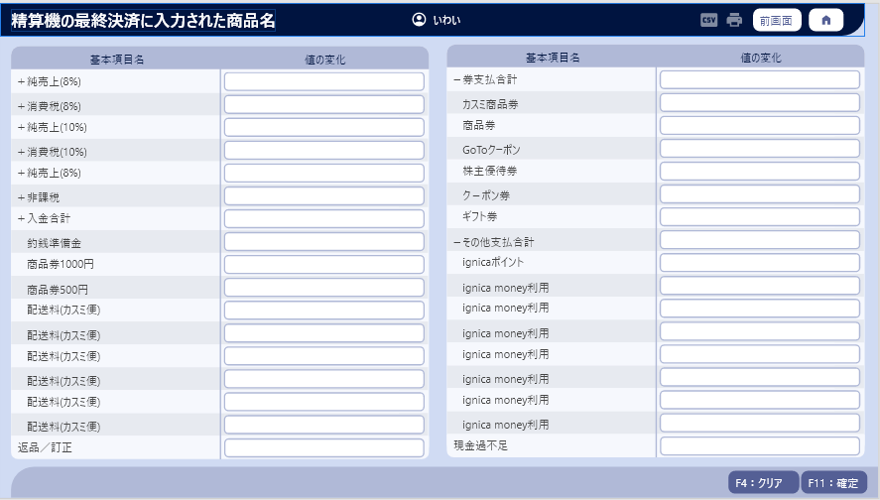
 |  |  |  |  |  |  |  |  |  |  |  | 4
 |  |  |  |  |  |  |  |  |  |  |  | 5
43_精算機の最終決済に入力された商品名
 |  |  |  |  |  |  |  |  |  |  |  | 6
 |  |  |  |  |  |  |  |  |  |  |  | 7
 |  |  |  |  |  |  |  |  |  |  |  | 8
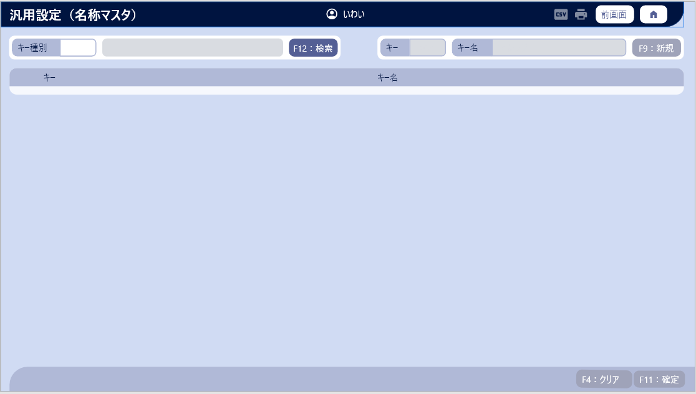
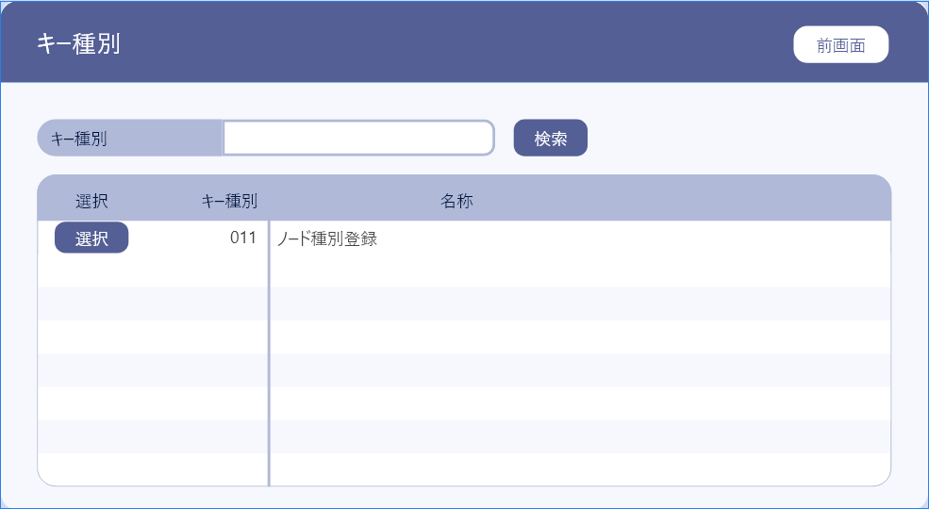
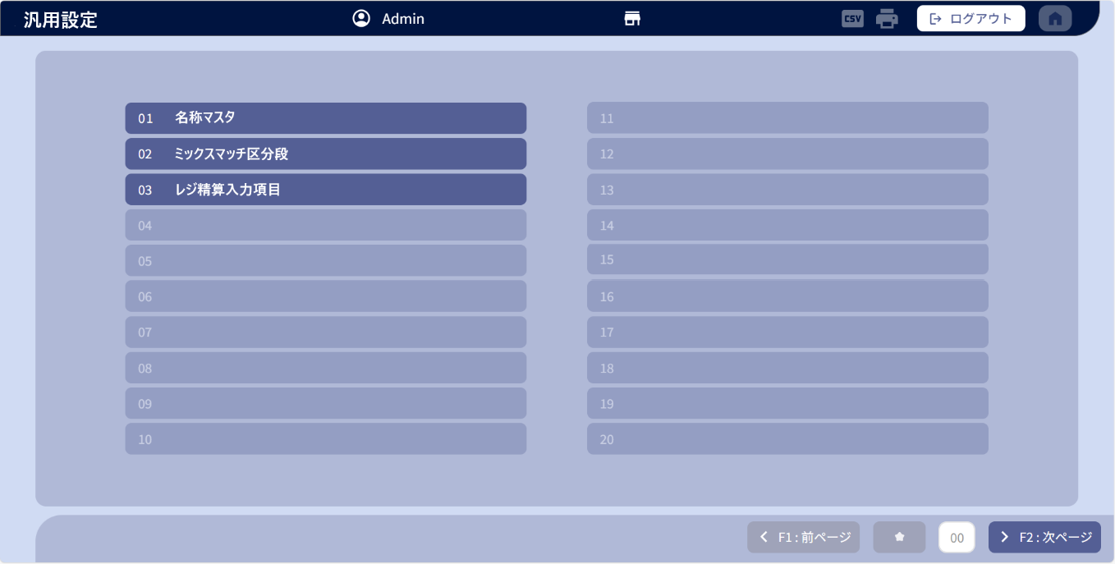
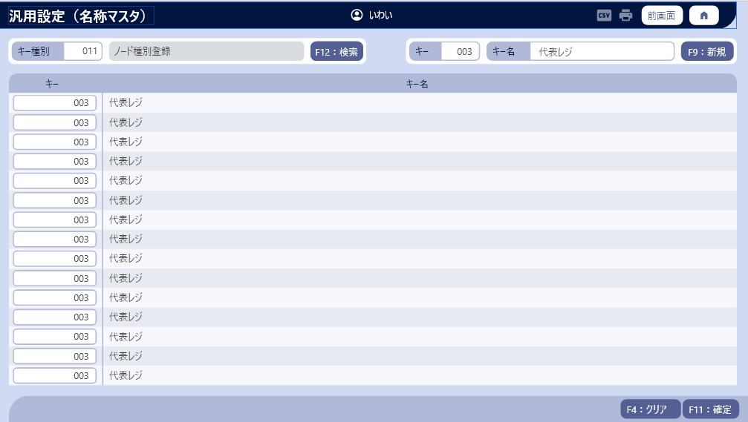
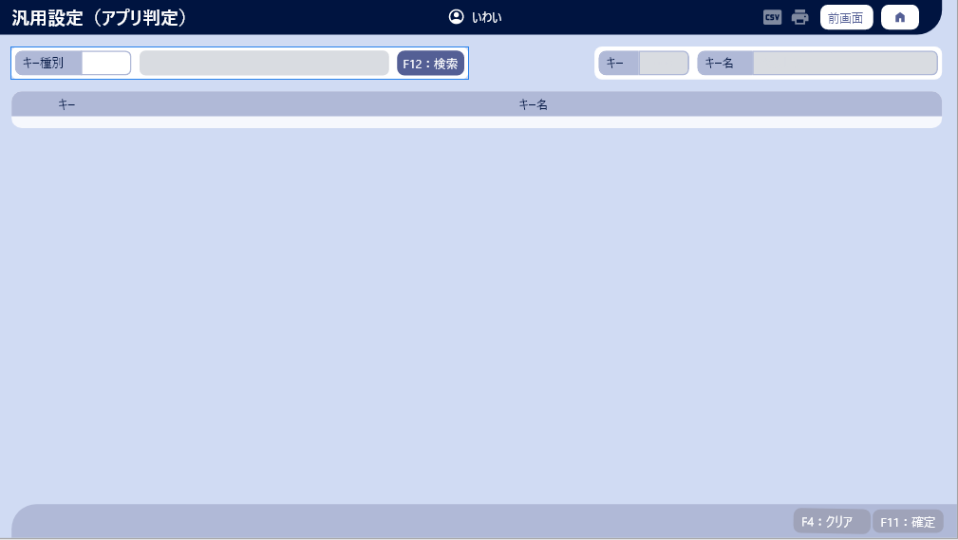
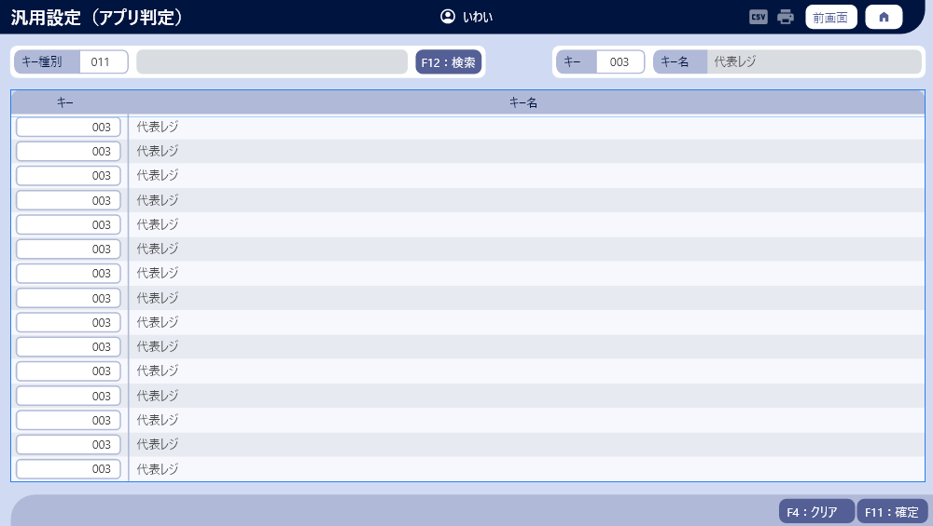
 |  |  |  |  |  |  |  |  |  |  |  | 9
 |  |  |  |  |  |  |  |  |  |  |  | 10
 |  |  |  |  |  |  |  |  |  |  |  | 11
 |  |  |  |  |  |  |  |  |  |  |  | 12
 |  |  |  |  |  |  |  |  |  |  |  | 13
 |  |  |  |  |  |  |  |  |  |  |  | 14
 |  |  |  |  |  |  |  |  |  |  |  | 15
 |  |  |  |  |  |  |  |  |  |  |  | 16
 |  |  |  |  |  |  |  |  |  |  |  | 17
 |  |  |  |  |  |  |  |  |  |  |  | 18
 |  |  |  |  |  |  |  |  |  |  |  | 19
 |  |  |  |  |  |  |  |  |  |  |  | 20
 |  |  |  |  |  |  |  |  |  |  |  | 21
 |  |  |  |  |  |  |  |  |  |  |  | 22
 |  |  |  |  |  |  |  |  |  |  |  | 23
 |  |  |  |  |  |  |  |  |  |  |  | 24
 |  |  |  |  |  |  |  |  |  |  |  | 25
 |  |  |  |  |  |  |  |  |  |  |  | 26
 |  |  |  |  |  |  |  |  |  |  |  | 27
 |  |  |  |  |  |  |  |  |  |  |  | 28
 |  |  |  |  |  |  |  |  |  |  |  | 29
 |  |  |  |  |  |  |  |  |  |  |  | 30
 |  |  |  |  |  |  |  |  |  |  |  | 31
 |  |  |  |  |  |  |  |  |  |  |  | 32
 |  |  |  |  |  |  |  |  |  |  |  | 33
 |  |  |  |  |  |  |  |  |  |  |  | 34
 |  |  |  |  |  |  |  |  |  |  |  | 35
 |  |  |  |  |  |  |  |  |  |  |  | 36
 |  |  |  |  |  |  |  |  |  |  |  | 37
 |  |  |  |  |  |  |  |  |  |  |  | 38
 |  |  |  |  |  |  |  |  |  |  |  | 39
 |  |  |  |  |  |  |  |  |  |  |  | 40
 |  |  |  |  |  |  |  |  |  |  |  | 41
 |  |  |  |  |  |  |  |  |  |  |  | 42
 |  |  |  |  |  |  |  |  |  |  |  | 43
 |  |  |  |  |  |  |  |  |  |  |  | 44
 |  |  |  |  |  |  |  |  |  |  |  | 45
 |  |  |  |  |  |  |  |  |  |  |  | 46
 |  |  |  |  |  |  |  |  |  |  |  | 47
 |  |  |  |  |  |  |  |  |  |  |  | 48
 |  |  |  |  |  |  |  |  |  |  |  | 49
 |  |  |  |  |  |  |  |  |  |  |  | 50
 |  |  |  |  |  |  |  |  |  |  |  | 1
 |  |  |  |  |  |  |  |  |  |  |  | 2
 |  |  |  |  |  |  |  |  |  |  |  | 3
 |  |  |  |  |  |  |  |  |  |  |  | 4
 |  |  |  |  |  |  |  |  |  |  |  | 5
 |  |  |  |  |  |  |  |  |  |  |  | 6
 |  |  |  |  |  |  |  |  |  |  |  | 7

